Base de Données (2014)
sommaire
MATRICULE | NOM | PRENOM | Qualification | SITE | SALAIRE | Sexe | Date de naisssance | Age | Nombre de jours d'absence en 2013 | Nombre de jours d'absence en 2014
JUJA7577 | ABSCHEN | Jean | Maîtrise | Paris | 33,386.42 € | homme | 1985-12-10 | 29 | 0 | 2
HXFA5611 | AMELLAL | Henri | Agent | Paris | 30,055.19 € | homme | 1958-01-24 | 56 | 0 | 0
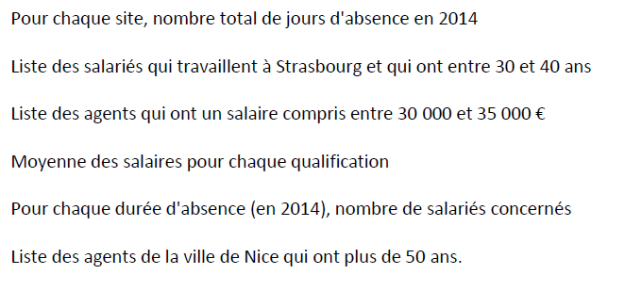
MWCA6264 | AZOURA | Marie-France | Cadre | Nice | 32,083.64 € | femme | 1972-01-11 | 42 | 0 | 0
MROB4443 | BIDAULT | Marie-Reine | Maîtrise | Lille | 31,492.83 € | femme | 1953-08-25 | 61 | 0 | 0
MISB6160 | BOUCHET | Micheline | Maîtrise | Nice | 30,439.98 € | femme | 1970-05-19 | 44 | 0 | 0
MYSC6155 | COUDERC | Marie-Louise | Maîtrise | Paris | 30,787.06 € | femme | 1975-11-12 | 39 | 2 | 0
SDSF8642 | FERRAND | Sophie | Maîtrise | Nice | 32,472.59 € | femme | 1992-12-11 | 22 | 0 | 0 | Q 3 | Voir explications dans onglet Q3
NIAF7617 | FOURNOL | Nathalie | Maîtrise | Paris | 30,419.17 € | femme | 1984-11-25 | 30 | 3 | 0
JGXG5022 | GUILLE | Jean | Agent | Paris | 31,181.32 € | homme | 1963-04-23 | 51 | 1 | 2
FBBG8352 | GUITTON | Francis | Maîtrise | Strasbourg | 33,063.88 € | homme | 1990-06-27 | 24 | 0 | 0
JKXH8362 | HABRANT | Julie | Agent | Strasbourg | 30,383.99 € | femme | 1990-04-19 | 24 | 0 | 2
SMKI6600 | IMMEUBLE | Sylvie | Maîtrise | Paris | 31,448.52 € | femme | 1969-05-10 | 45 | 10 | 5
JMSJ7146 | JULIENSE | Matthieu | Maîtrise | Nice | 33,135.87 € | homme | 1981-05-19 | 33 | 4 | 1
CLBK6766 | KAC | Christine | Maîtrise | Nice | 30,237.83 € | femme | 1967-02-02 | 47 | 1 | 0
CRMK7744 | KARSENTY | Christian | Agent | Lille | 30,103.26 € | homme | 1985-02-16 | 29 | 0 | 0
DICK8204 | KONGOLO | David | Agent | Lille | 30,625.69 € | homme | 1987-12-13 | 27 | 0 | 0
CPJL6502 | LADD | Claude | Maîtrise | Lille | 31,065.27 € | femme | 1970-08-08 | 44 | 4 | 5
MADL6271 | LEDOUX | Madeleine | Agent | Paris | 31,727.83 € | femme | 1973-03-30 | 41 | 0 | 0
MCTM6063 | LEMARI | Marie-Brigitte | Agent | Paris | 32,822.65 € | femme | 1967-09-13 | 47 | 0 | 0
JQHM5260 | MERLAUD | Jacqueline | Agent | Paris | 30,098.20 € | femme | 1964-01-23 | 50 | 7 | 5
PTVM6503 | MILLET | Pasquale | Agent | Lille | 31,571.12 € | homme | 1972-11-19 | 42 | 0 | 0
LICM6642 | MOINARD | Loïc | Agent | Nice | 31,689.14 € | homme | 1972-04-17 | 42 | 0 | 0
HKLM6567 | MONTFORT | Huong | Agent | Lille | 33,397.01 € | homme | 1967-12-15 | 47 | 5 | 0
FSYR6160 | REMUND | Françoise | Maîtrise | Strasbourg | 33,030.75 € | femme | 1967-08-08 | 47 | 8 | 4
RDCR5362 | RIEGERT | Raymonde | Maîtrise | Lille | 33,803.73 € | femme | 1962-04-06 | 52 | 7 | 4
VOVR6257 | ROBERT | Viviane | Agent | Nice | 30,063.96 € | femme | 1974-03-26 | 40 | 1 | 0
RDHR5100 | RODIER | Régis | Maîtrise | Lille | 34,826.58 € | homme | 1965-01-31 | 49 | 0 | 0
VJTS8474 | SOK | Vanessa | Maîtrise | Paris | 33,413.59 € | femme | 1987-03-24 | 27 | 2 | 0
MPYV4343 | VIDON | Marie-Louise | Maîtrise | Nice | 33,040.59 € | femme | 1948-08-13 | 66 | 0 | 0
CBUZ6432 | ZIHOUNE | Christiane | Agent | Nice | 30,387.54 € | femme | 1971-10-31 | 43 | 0 | 0

